Стандартные размеры KLM-S
Габаритные размеры шинопровода KLM-S, IP55 конструктива 13/V3

 |  |  | Таблица размеров и масс
 |  |  | Секция угловая горизонтальная FE
 |  |  | Рекомендуемая кратность шага
 |  |  | Шаг L1 = |  |  | 10 мм.

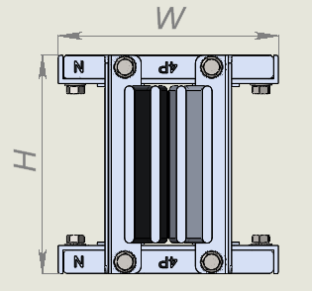
Номинальный ток | 4р |  |  |  |  |  |  |  |  |  |  |  | 5р
 | алюминий |  |  |  |  |  | медь |  |  |  |  |  | алюминий |  |  |  |  |  | медь
 | H, мм | W, мм | Шина |  |  | Масса, кг пог/м | H, мм | W, мм | Шина |  |  | Масса, кг пог/м | H, мм | W, мм | Шина |  |  | Масса, кг пог/м | H, мм | W, мм | Шина |  |  | Масса, кг пог/м
 |  |  | Кол-во, шт | Высота | Толщина |  |  |  | Кол-во, шт | Высота | Толщина |  |  |  | Кол-во, шт | Высота | Толщина |  |  |  | Кол-во, шт | Высота | Толщина
160 | 69 | 140 | 1 | 30 | 6 | 7.5 | 69 | 140 | 1 | 30 | 6 | 18.4 | 69 | 140 | 1 | 30 | 6 | 8.7 | 69 | 140 | 1 | 30 | 6 | 20.5
250 | 69 | 140 | 1 | 30 | 6 | 7.5 | 69 | 140 | 1 | 30 | 6 | 18.4 | 69 | 140 | 1 | 30 | 6 | 8.7 | 69 | 140 | 1 | 30 | 6 | 20.5
315 | 69 | 140 | 1 | 30 | 6 | 7.5 | 69 | 140 | 1 | 30 | 6 | 18.4 | 69 | 140 | 1 | 30 | 6 | 8.7 | 69 | 140 | 1 | 30 | 6 | 20.5
400 | 69 | 140 | 1 | 30 | 6 | 7.5 | 69 | 140 | 1 | 30 | 6 | 18.4 | 69 | 140 | 1 | 30 | 6 | 8.7 | 69 | 140 | 1 | 30 | 6 | 20.5
500 | 79 | 140 | 1 | 40 | 6 | 7.5 | 69 | 140 | 1 | 30 | 6 | 18.4 | 79 | 140 | 1 | 40 | 6 | 7.5 | 69 | 140 | 1 | 30 | 6 | 18.4
630 | 89 | 140 | 1 | 50 | 6 | 9.4 | 79 | 140 | 1 | 40 | 6 | 20.6 | 89 | 140 | 1 | 50 | 6 | 10.9 | 79 | 140 | 1 | 40 | 6 | 23
800 | 104 | 140 | 1 | 65 | 6 | 10.7 | 99 | 140 | 1 | 60 | 6 | 20.6 | 104 | 140 | 1 | 65 | 6 | 12.3 | 99 | 140 | 1 | 60 | 6 | 23
1000 | 139 | 140 | 1 | 100 | 6 | 12.9 | 104 | 140 | 1 | 65 | 6 | 22.6 | 139 | 140 | 1 | 100 | 6 | 13.7 | 104 | 140 | 1 | 65 | 6 | 25.6
1250 | 169 | 140 | 1 | 130 | 6 | 15.9 | 119 | 140 | 1 | 80 | 6 | 25.6 | 169 | 140 | 1 | 130 | 6 | 18.8 | 119 | 140 | 1 | 80 | 6 | 28.6
1600 | 199 | 140 | 1 | 160 | 6 | 19.4 | 139 | 140 | 1 | 100 | 6 | 30.9 | 199 | 140 | 1 | 160 | 6 | 23.1 | 139 | 140 | 1 | 100 | 6 | 36.9
2000 | 239 | 140 | 1 | 200 | 6 | 23.3 | 199 | 140 | 1 | 160 | 6 | 38.8 | 239 | 140 | 1 | 200 | 6 | 27.5 | 199 | 140 | 1 | 160 | 6 | 46.8
2500 | 348 | 140 | 2 | 130 | 6 | 33.7 | 239 | 140 | 1 | 200 | 6 | 46.6 | 348 | 140 | 2 | 130 | 6 | 39.3 | 239 | 140 | 1 | 200 | 6 | 49.8
3200 | 408 | 140 | 2 | 160 | 6 | 39.5 | 348 | 140 | 2 | 130 | 6 | 62.6 | 408 | 140 | 2 | 160 | 6 | 46.3 | 348 | 140 | 2 | 130 | 6 | 74.8
4000 | 488 | 140 | 2 | 200 | 6 | 47.5 | 408 | 140 | 2 | 160 | 6 | 93.9 | 488 | 140 | 2 | 200 | 6 | 55.3 | 408 | 140 | 2 | 160 | 6 | 114.7
5000 | 706 | 140 | 4 | 130 | 6 | 67.4 | 488 | 140 | 2 | 200 | 6 | 124.6 | 706 | 140 | 4 | 130 | 6 | 77.3 | 488 | 140 | 2 | 200 | 6 | 152.6
6300 | 826 | 140 | 4 | 160 | 6 | 74.7 | 737 | 140 | 3 | 200 | 6 | 156.1 | 826 | 140 | 4 | 160 | 6 | 90.7 | 737 | 140 | 3 | 200 | 6 | 168.1
*Pi (окна только на одной стороне секции) | до 1000мм без окон окона отбора мощности
 | от 1000-2000мм 1 оконо отбора мощности
 | 3000мм 2 окона отбора мощности

Габаритные размеры шинопровода KLM-S, IP68 конструктива 13/V3

 |  |  | Таблица размеров и масс
 |  |  | Секция угловая горизонтальная FE
 |  |  | Рекомендуемая кратность шага
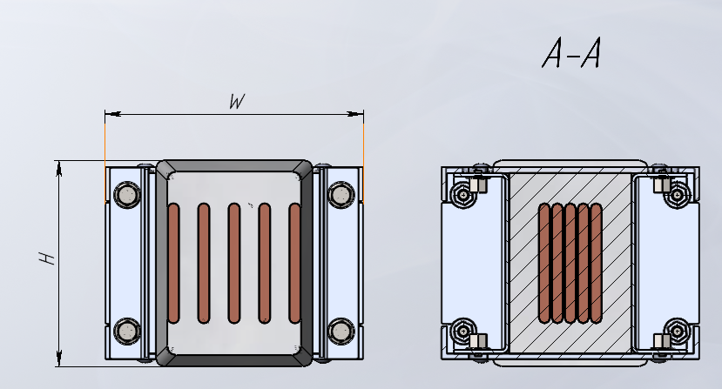
 |  |  | Шаг L1 = |  |  | 10 мм.

Номинальный ток | 4р |  |  |  |  |  |  |  |  |  |  |  | 5р
 | алюминий |  |  |  |  |  | медь |  |  |  |  |  | алюминий |  |  |  |  |  | медь
 | H, мм | W, мм | Шина |  |  | Масса, кг пог/м | H, мм | W, мм | Шина |  |  | Масса, кг пог/м | H, мм | W, мм | Шина |  |  | Масса, кг пог/м | H, мм | W, мм | Шина |  |  | Масса, кг пог/м
 |  |  | Кол-во, шт | Высота | Толщина |  |  |  | Кол-во, шт | Высота | Толщина |  |  |  | Кол-во, шт | Высота | Толщина |  |  |  | Кол-во, шт | Высота | Толщина
160 | 69 | 140 | 1 | 30 | 6 |  | 69 | 140 | 1 | 30 | 6 |  | 69 | 140 | 1 | 30 | 6 |  | 69 | 140 | 1 | 30 | 6
250 | 69 | 140 | 1 | 30 | 6 |  | 69 | 140 | 1 | 30 | 6 |  | 69 | 140 | 1 | 30 | 6 |  | 69 | 140 | 1 | 30 | 6
315 | 69 | 140 | 1 | 30 | 6 |  | 69 | 140 | 1 | 30 | 6 |  | 69 | 140 | 1 | 30 | 6 |  | 69 | 140 | 1 | 30 | 6
400 | 69 | 140 | 1 | 30 | 6 |  | 69 | 140 | 1 | 30 | 6 |  | 69 | 140 | 1 | 30 | 6 |  | 69 | 140 | 1 | 30 | 6
500 | 79 | 140 | 1 | 40 | 6 |  | 69 | 140 | 1 | 30 | 6 |  | 79 | 140 | 1 | 40 | 6 |  | 69 | 140 | 1 | 30 | 6
630 | 89 | 140 | 1 | 50 | 6 |  | 79 | 140 | 1 | 40 | 6 |  | 89 | 140 | 1 | 50 | 6 |  | 79 | 140 | 1 | 40 | 6
800 | 104 | 140 | 1 | 65 | 6 |  | 99 | 140 | 1 | 60 | 6 |  | 104 | 140 | 1 | 65 | 6 |  | 99 | 140 | 1 | 60 | 6
1000 | 139 | 140 | 1 | 100 | 6 |  | 104 | 140 | 1 | 65 | 6 |  | 139 | 140 | 1 | 100 | 6 |  | 104 | 140 | 1 | 65 | 6
1250 | 169 | 140 | 1 | 130 | 6 |  | 119 | 140 | 1 | 80 | 6 |  | 169 | 140 | 1 | 130 | 6 |  | 119 | 140 | 1 | 80 | 6
1600 | 199 | 140 | 1 | 160 | 6 |  | 139 | 140 | 1 | 100 | 6 |  | 199 | 140 | 1 | 160 | 6 |  | 139 | 140 | 1 | 100 | 6
2000 | 239 | 140 | 1 | 200 | 6 |  | 199 | 140 | 1 | 160 | 6 |  | 239 | 140 | 1 | 200 | 6 |  | 199 | 140 | 1 | 160 | 6
2500 | 353 | 140 | 2 | 130 | 6 |  | 239 | 140 | 1 | 200 | 6 |  | 353 | 140 | 2 | 130 | 6 |  | 239 | 140 | 1 | 200 | 6
3200 | 413 | 140 | 2 | 160 | 6 |  | 348 | 140 | 2 | 130 | 6 |  | 413 | 140 | 2 | 160 | 6 |  | 348 | 140 | 2 | 130 | 6
4000 | 493 | 140 | 2 | 200 | 6 |  | 408 | 140 | 2 | 160 | 6 |  | 493 | 140 | 2 | 200 | 6 |  | 408 | 140 | 2 | 160 | 6
5000 | 721 | 140 | 4 | 130 | 6 |  | 488 | 140 | 2 | 200 | 6 |  | 721 | 140 | 4 | 130 | 6 |  | 488 | 140 | 2 | 200 | 6
6300 | 841 | 140 | 4 | 160 | 6 |  | 737 | 140 | 3 | 200 | 6 |  | 841 | 140 | 4 | 160 | 6 |  | 737 | 140 | 3 | 200 | 6

 |  |  | Секция угловая горизонтальная CD
 |  |  | Рекомендуемая кратность шага
 |  |  | Шаг L1 = |  |  | 50 мм.
 |  |  | Шаг L2 = |  |  | 50 мм.

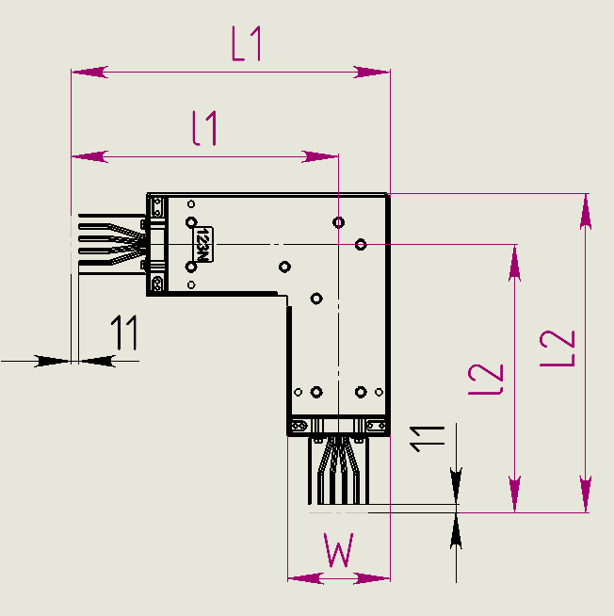
Номинальный ток | 4р |  |  |  |  |  | 5р
 | алюминий |  |  | медь |  |  | алюминий |  |  | медь
 | L1, мм | L2 | Масса, кг/м | L1, мм | L2 | Масса, кг/м | L1, мм | L2 | Масса, кг/м | L1, мм | L2, мм | Масса, кг/м
160 | 435 | 435 |  | 435 | 435 |  | 435 | 435 |  | 435 | 435
250 | 435 | 435 |  | 435 | 435 |  | 435 | 435 |  | 435 | 435
315 | 435 | 435 |  | 435 | 435 |  | 435 | 435 |  | 435 | 435
400 | 435 | 435 |  | 435 | 435 |  | 435 | 435 |  | 435 | 435
500 | 435 | 435 |  | 435 | 435 |  | 435 | 435 |  | 435 | 435
630 | 435 | 435 |  | 435 | 435 |  | 435 | 435 |  | 435 | 435
800 | 435 | 435 |  | 435 | 435 |  | 435 | 435 |  | 435 | 435
1000 | 435 | 435 |  | 435 | 435 |  | 435 | 435 |  | 435 | 435
1250 | 435 | 435 |  | 435 | 435 |  | 435 | 435 |  | 435 | 435
1600 | 435 | 435 |  | 435 | 435 |  | 435 | 435 |  | 435 | 435
2000 | 435 | 435 |  | 435 | 435 |  | 435 | 435 |  | 435 | 435
2500 | 435 | 435 |  | 435 | 435 |  | 435 | 435 |  | 435 | 435
3200 | 435 | 435 |  | 435 | 435 |  | 435 | 435 |  | 435 | 435
4000 | 435 | 435 |  | 435 | 435 |  | 435 | 435 |  | 435 | 435
5000 | 435 | 435 |  | 435 | 435 |  | 435 | 435 |  | 435 | 435
6300 | 435 | 435 |  | 435 | 435 |  | 435 | 435 |  | 435 | 435

 |  |  | Секция угловая вертикальная СР
 |  |  | Рекомендуемая кратность шага
 |  |  | Шаг L1 = |  |  | 50 мм.
 |  |  | Шаг L2 = |  |  | 50 мм.

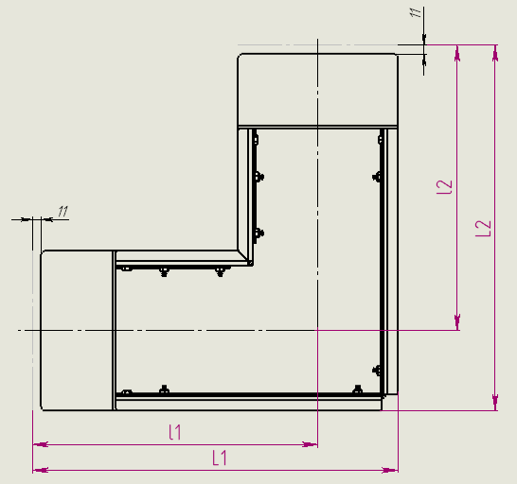
Номинальный ток | 4р |  |  |  |  |  | 5р
 | алюминий |  |  | медь |  |  | алюминий |  |  | медь
 | L1, мм | L2, мм | Масса, кг/м | L1, мм | L2, мм | Масса, кг/м | L1, мм | L2, мм | Масса, кг/м | L1, мм | L2, мм | Масса, кг/м
160 | 300 | 300 |  | 300 | 300 |  | 300 | 300 |  | 300 | 300
250 | 300 | 300 |  | 300 | 300 |  | 300 | 300 |  | 300 | 300
315 | 300 | 300 |  | 300 | 300 |  | 300 | 300 |  | 300 | 300
400 | 300 | 300 |  | 300 | 300 |  | 300 | 300 |  | 300 | 300
500 | 300 | 300 |  | 300 | 300 |  | 300 | 300 |  | 300 | 300
630 | 300 | 300 |  | 300 | 300 |  | 300 | 300 |  | 300 | 300
800 | 300 | 300 |  | 300 | 300 |  | 300 | 300 |  | 300 | 300
1000 | 450 | 450 |  | 300 | 300 |  | 450 | 450 |  | 300 | 300
1250 | 450 | 450 |  | 450 | 450 |  | 450 | 450 |  | 450 | 450
1600 | 450 | 450 |  | 450 | 450 |  | 450 | 450 |  | 450 | 450
2000 | 450 | 450 |  | 450 | 450 |  | 450 | 450 |  | 450 | 450
2500 | 600 | 600 |  | 450 | 450 |  | 600 | 600 |  | 450 | 450
3200 | 650 | 650 |  | 600 | 600 |  | 650 | 650 |  | 600 | 600
4000 | 750 | 750 |  | 650 | 650 |  | 750 | 750 |  | 650 | 650
5000 | 950 | 950 |  | 750 | 750 |  | 950 | 950 |  | 750 | 750
6300 | 1100 | 1100 |  | 950 | 950 |  | 1100 | 1100 |  | 950 | 950

 |  |  | Секция Z-образная горизонтальная ZD
 |  |  | Рекомендуемая кратность шага
 |  |  | Шаг L1 = |  |  | 50 мм
 |  |  | Шаг L2 = |  |  | 50 мм
 |  |  | Шаг L3 = |  |  | 50 мм

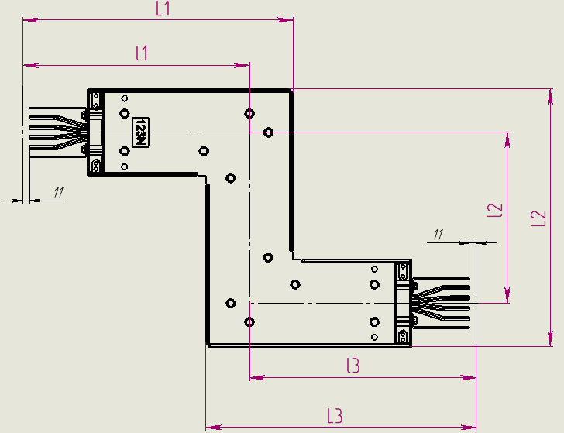
Номинальный ток | 4р |  |  |  |  |  |  |  | 5р
 | алюминий |  |  |  | медь |  |  |  | алюминий |  |  |  | медь
 | L1, мм | L2, мм | L3,мм | Масса, кг/м | L1, мм | L2, мм | L3,мм | Масса, кг/м | L1, мм | L2, мм | L3,мм | Масса, кг/м | L1, мм | L2, мм | L3,мм | Масса, кг/м
160 | 435 | 415 | 435 |  | 435 | 415 | 435 |  | 435 | 415 | 435 |  | 435 | 415 | 435
250 | 435 | 415 | 435 |  | 435 | 415 | 435 |  | 435 | 415 | 435 |  | 435 | 415 | 435
315 | 435 | 415 | 435 |  | 435 | 415 | 435 |  | 435 | 415 | 435 |  | 435 | 415 | 435
400 | 435 | 415 | 435 |  | 435 | 415 | 435 |  | 435 | 415 | 435 |  | 435 | 415 | 435
500 | 435 | 415 | 435 |  | 435 | 415 | 435 |  | 435 | 415 | 435 |  | 435 | 415 | 435
630 | 435 | 415 | 435 |  | 435 | 415 | 435 |  | 435 | 415 | 435 |  | 435 | 415 | 435
800 | 435 | 415 | 435 |  | 435 | 415 | 435 |  | 435 | 415 | 435 |  | 435 | 415 | 435
1000 | 435 | 415 | 435 |  | 435 | 415 | 435 |  | 435 | 415 | 435 |  | 435 | 415 | 435
1250 | 435 | 415 | 435 |  | 435 | 415 | 435 |  | 435 | 415 | 435 |  | 435 | 415 | 435
1600 | 435 | 415 | 435 |  | 435 | 415 | 435 |  | 435 | 415 | 435 |  | 435 | 415 | 435
2000 | 435 | 415 | 435 |  | 435 | 415 | 435 |  | 435 | 415 | 435 |  | 435 | 415 | 435
2500 | 435 | 415 | 435 |  | 435 | 415 | 435 |  | 435 | 415 | 435 |  | 435 | 415 | 435
3200 | 435 | 415 | 435 |  | 435 | 415 | 435 |  | 435 | 415 | 435 |  | 435 | 415 | 435
4000 | 435 | 415 | 435 |  | 435 | 415 | 435 |  | 435 | 415 | 435 |  | 435 | 415 | 435
5000 | 435 | 415 | 435 |  | 435 | 415 | 435 |  | 435 | 415 | 435 |  | 435 | 415 | 435
6300 | 435 | 415 | 435 |  | 435 | 415 | 435 |  | 435 | 415 | 435 |  | 435 | 415 | 435

 |  |  | Секция Z-образная вертикальная ZP
 |  |  | Рекомендуемая кратность шага
 |  |  | Шаг L1 = |  |  | 50 мм
 |  |  | Шаг L2 = |  |  | 50 мм
 |  |  | Шаг L3 = |  |  | 50 мм

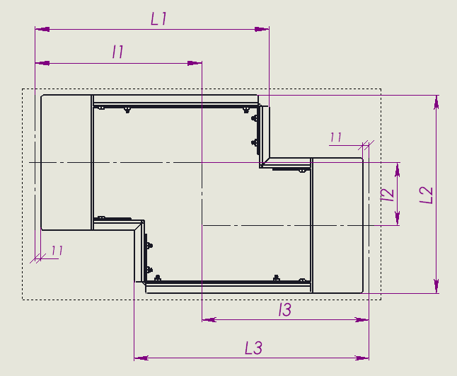
Номинальный ток | 4р |  |  |  |  |  |  |  | 5р
 | алюминий |  |  |  | медь |  |  |  | алюминий |  |  |  | медь
 | L1, мм | L2, мм | L3,мм | Масса, кг/м | L1, мм | L2, мм | L3,мм | Масса, кг/м | L1, мм | L2, мм | L3,мм | Масса, кг/м | L1, мм | L2, мм | L3,мм | Масса, кг/м
160 | 300 | 180 | 300 |  | 300 | 170 | 300 |  | 300 | 180 | 300 |  | 300 | 170 | 300
250 | 300 | 180 | 300 |  | 300 | 170 | 300 |  | 300 | 180 | 300 |  | 300 | 170 | 300
315 | 300 | 180 | 300 |  | 300 | 170 | 300 |  | 300 | 180 | 300 |  | 300 | 170 | 300
400 | 300 | 180 | 300 |  | 300 | 170 | 300 |  | 300 | 180 | 300 |  | 300 | 170 | 300
500 | 300 | 180 | 300 |  | 300 | 170 | 300 |  | 300 | 180 | 300 |  | 300 | 170 | 300
630 | 300 | 220 | 300 |  | 300 | 210 | 300 |  | 300 | 220 | 300 |  | 300 | 210 | 300
800 | 300 | 260 | 300 |  | 300 | 250 | 300 |  | 300 | 260 | 300 |  | 300 | 250 | 300
1000 | 450 | 260 | 450 |  | 300 | 250 | 300 |  | 450 | 260 | 450 |  | 300 | 250 | 300
1250 | 450 | 300 | 450 |  | 450 | 260 | 450 |  | 450 | 300 | 450 |  | 450 | 260 | 450
1600 | 450 | 340 | 450 |  | 450 | 260 | 450 |  | 450 | 340 | 450 |  | 450 | 260 | 450
2000 | 450 | 380 | 450 |  | 450 | 300 | 450 |  | 450 | 380 | 450 |  | 450 | 300 | 450
2500 | 600 | 480 | 600 |  | 450 | 340 | 450 |  | 600 | 480 | 600 |  | 450 | 340 | 450
3200 | 650 | 550 | 650 |  | 600 | 420 | 600 |  | 650 | 550 | 650 |  | 600 | 420 | 600
4000 | 750 | 630 | 750 |  | 650 | 550 | 650 |  | 750 | 630 | 750 |  | 650 | 550 | 650
5000 | 950 | 850 | 950 |  | 750 | 830 | 750 |  | 950 | 850 | 950 |  | 750 | 830 | 750
6300 | 1100 | 970 | 1100 |  | 950 | 850 | 950 |  | 1100 | 970 | 1100 |  | 950 | 850 | 950

 |  |  | Секция тройниковая вертикальная ТР
 |  |  | Рекомендуемая кратность шага
 |  |  | Шаг L1 = |  |  | 50 мм
 |  |  | Шаг L2 = |  |  | 50 мм
 |  |  | Шаг L3 = |  |  | 50 мм

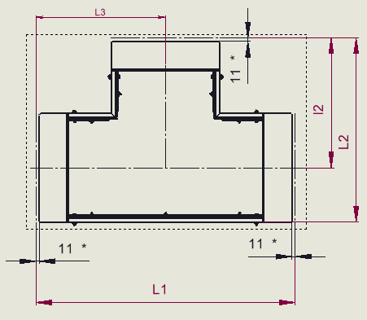
Номинальный ток | 4р |  |  |  |  |  |  |  | 5р
 | алюминий |  |  |  | медь |  |  |  | алюминий |  |  |  | медь
 | L1, мм | L2, мм | L3, мм | Масса, кг/м | L1, мм | L2, мм | L3, мм | Масса, кг/м | L1, мм | L2, мм | L3, мм | Масса, кг/м | L1, мм | L2, мм | L3, мм | Масса, кг/м
160 | 530 | 300 | 265 |  | 530 | 300 | 265 |  | 530 | 300 | 265 |  | 530 | 300 | 265
250 | 530 | 300 | 265 |  | 530 | 300 | 265 |  | 530 | 300 | 265 |  | 530 | 300 | 265
315 | 530 | 300 | 265 |  | 530 | 300 | 265 |  | 530 | 300 | 265 |  | 530 | 300 | 265
400 | 530 | 300 | 265 |  | 530 | 300 | 265 |  | 530 | 300 | 265 |  | 530 | 300 | 265
500 | 530 | 300 | 265 |  | 530 | 300 | 265 |  | 530 | 300 | 265 |  | 530 | 300 | 265
630 | 530 | 300 | 265 |  | 530 | 300 | 265 |  | 530 | 300 | 265 |  | 530 | 300 | 265
800 | 530 | 300 | 265 |  | 530 | 300 | 265 |  | 530 | 300 | 265 |  | 530 | 300 | 265
1000 | 760 | 450 | 380 |  | 495 | 300 | 248 |  | 760 | 450 | 380 |  | 495 | 300 | 248
1250 | 730 | 450 | 365 |  | 780 | 450 | 390 |  | 730 | 450 | 365 |  | 780 | 450 | 390
1600 | 700 | 450 | 350 |  | 760 | 450 | 380 |  | 700 | 450 | 350 |  | 760 | 450 | 380
2000 | 660 | 450 | 330 |  | 700 | 450 | 350 |  | 660 | 450 | 330 |  | 700 | 450 | 350
2500 | 850 | 600 | 425 |  | 660 | 450 | 330 |  | 850 | 600 | 425 |  | 660 | 450 | 330
3200 | 890 | 650 | 445 |  | 850 | 600 | 425 |  | 890 | 650 | 445 |  | 850 | 600 | 425
4000 | 1010 | 750 | 505 |  | 890 | 650 | 445 |  | 1010 | 750 | 505 |  | 890 | 650 | 445
5000 | 1200 | 950 | 600 |  | 1010 | 750 | 505 |  | 1200 | 950 | 600 |  | 1010 | 750 | 505
6300 | 1380 | 1100 | 690 |  | 1170 | 950 | 585 |  | 1380 | 1100 | 690 |  | 1170 | 950 | 585

 |  |  | Секция угловая комбинированная ZDP
 |  |  | Рекомендуемая кратность шага
 |  |  | Шаг L1 = |  |  | 50 мм.
 |  |  | Шаг L2 = |  |  | 50 мм.
 |  |  | Шаг L3 = |  |  | 50 мм

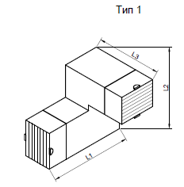
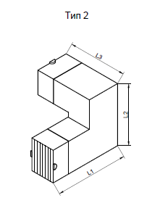
Номинальный ток | 4р |  |  |  |  |  |  |  | 5р
 | алюминий |  |  |  |  | медь |  |  | алюминий
 | L1, мм | L2, мм | L3, мм | Масса, кг/м | L1, мм | L2, мм | L3, мм | Масса, кг/м | L1, мм | L2, мм | L3, мм | Масса, кг/м | L1, мм | L2, мм | L3, мм | Масса, кг/м
160 | 300 | 300 | 435 |  | 300 | 300 | 435 |  | 300 | 300 | 435 |  | 300 | 300 | 435
250 | 300 | 300 | 435 |  | 300 | 300 | 435 |  | 300 | 300 | 435 |  | 300 | 300 | 435
315 | 300 | 300 | 435 |  | 300 | 300 | 435 |  | 300 | 300 | 435 |  | 300 | 300 | 435
400 | 300 | 300 | 435 |  | 300 | 300 | 435 |  | 300 | 300 | 435 |  | 300 | 300 | 435
500 | 300 | 300 | 435 |  | 300 | 300 | 435 |  | 300 | 300 | 435 |  | 300 | 300 | 435
630 | 300 | 300 | 435 |  | 300 | 300 | 435 |  | 300 | 300 | 435 |  | 300 | 300 | 435
800 | 300 | 300 | 435 |  | 300 | 300 | 435 |  | 300 | 300 | 435 |  | 300 | 300 | 435
1000 | 450 | 450 | 435 |  | 300 | 300 | 435 |  | 450 | 450 | 435 |  | 300 | 300 | 435
1250 | 450 | 450 | 435 |  | 450 | 450 | 435 |  | 450 | 450 | 435 |  | 450 | 450 | 435
1600 | 450 | 450 | 435 |  | 450 | 450 | 435 |  | 450 | 450 | 435 |  | 450 | 450 | 435
2000 | 450 | 450 | 435 |  | 450 | 450 | 435 |  | 450 | 450 | 435 |  | 450 | 450 | 435
2500 | 600 | 600 | 435 |  | 450 | 450 | 435 |  | 600 | 600 | 435 |  | 450 | 450 | 435
3200 | 650 | 650 | 435 |  | 600 | 600 | 435 |  | 650 | 650 | 435 |  | 600 | 600 | 435
4000 | 750 | 750 | 435 |  | 650 | 650 | 435 |  | 750 | 750 | 435 |  | 650 | 650 | 435
5000 | 950 | 950 | 435 |  | 750 | 750 | 435 |  | 950 | 950 | 435 |  | 750 | 750 | 435
6300 | 1100 | 1100 | 435 |  | 950 | 950 | 435 |  | 1100 | 1100 | 435 |  | 950 | 950 | 435

 |  |  | Секция тройниковая горизонтальная TD
 |  |  | Рекомендуемая кратность шага
 |  |  | Шаг L1 = |  |  | 50 мм
 |  |  | Шаг L2 = |  |  | 50 мм
 |  |  | Шаг L3 = |  |  | 50 мм

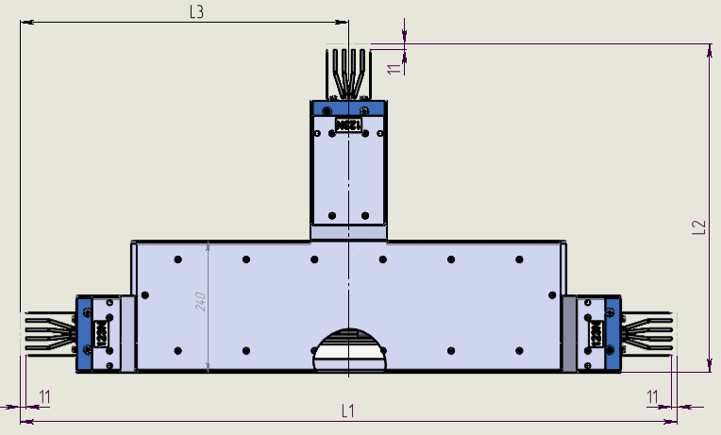
Номинальный ток | 4р |  |  |  |  |  |  |  | 5р
 | алюминий |  |  |  | медь |  |  |  | алюминий |  |  |  | медь
 | L1, мм | L2, мм | L3, мм | Масса, кг/м | L1, мм | L2, мм | L3, мм | Масса, кг/м | L1, мм | L2, мм | L3, мм | Масса, кг/м | L1, мм | L2, мм | L3, мм | Масса, кг/м
160 | 680 | 485 | 340 |  | 680 | 485 | 340 |  | 725 | 485 | 365 |  | 730 | 485 | 367
250 | 680 | 485 | 340 |  | 680 | 485 | 340 |  | 725 | 485 | 365 |  | 730 | 485 | 367
315 | 680 | 485 | 340 |  | 680 | 485 | 340 |  | 725 | 485 | 365 |  | 730 | 485 | 367
400 | 680 | 485 | 340 |  | 680 | 485 | 340 |  | 725 | 485 | 365 |  | 730 | 485 | 367
500 | 700 | 485 | 350 |  | 680 | 485 | 340 |  | 755 | 485 | 380 |  | 730 | 485 | 367
630 | 720 | 485 | 360 |  | 700 | 485 | 350 |  | 785 | 485 | 395 |  | 760 | 485 | 382
800 | 750 | 485 | 375 |  | 740 | 485 | 370 |  | 830 | 485 | 415 |  | 820 | 485 | 412
1000 | 820 | 485 | 410 |  | 750 | 485 | 375 |  | 940 | 485 | 472 |  | 830 | 485 | 415
1250 | 880 | 485 | 440 |  | 780 | 485 | 390 |  | 1030 | 485 | 515 |  | 880 | 485 | 442
1600 | 940 | 485 | 470 |  | 820 | 485 | 410 |  | 1120 | 485 | 560 |  | 940 | 485 | 472
2000 | 1020 | 485 | 510 |  | 940 | 485 | 470 |  | 1240 | 485 | 620 |  | 1120 | 485 | 562
2500 | 1140 | 485 | 570 |  | 1020 | 485 | 510 |  | 1420 | 485 | 710 |  | 1240 | 485 | 622
3200 | 1260 | 485 | 630 |  | 1140 | 485 | 570 |  | 1600 | 485 | 800 |  | 1420 | 485 | 712
4000 | 1420 | 485 | 710 |  | 1260 | 485 | 630 |  | 1840 | 485 | 920 |  | 1600 | 485 | 802
5000 | 1660 | 485 | 830 |  | 1420 | 485 | 710 |  | 2200 | 485 | 1100 |  | 1840 | 485 | 922
6300 | 1900 | 485 | 950 |  | 1820 | 485 | 910 |  | 2560 | 485 | 1280 |  | 2440 | 485 | 1222

 |  |  | Секция присоединительная к панелям ATSC
 |  |  | Рекомендуемая кратность шага
 |  |  | Шаг L1 = |  |  | 50 мм.
 |  |  | Шаг L2 = |  |  | 50 мм.
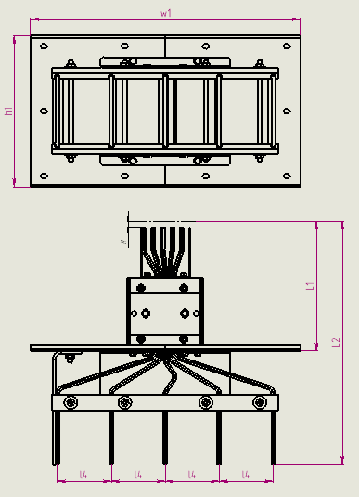
Номинальный ток | 4р |  |  |  |  |  |  |  |  |  | 5р
 | алюминий |  |  |  |  | медь |  |  |  |  | алюминий |  |  |  |  | медь
 | L1, мм | L2, мм | h1, мм | w1, мм | Масса, кг/м | L1, мм | L2, мм | h1, мм | w1, мм | Масса, кг/м | L1, мм | L2, мм | h1, мм | w1, мм | Масса, кг/м | L1, мм | L2, мм | h1, мм | w1, мм | Масса, кг/м
160 | 240 | 450 | 250 | 500 |  | 240 | 450 | 250 | 500 |  | 240 | 450 | 250 | 500 |  | 240 | 450 | 250 | 500
250 | 240 | 450 | 250 | 500 |  | 240 | 450 | 250 | 500 |  | 240 | 450 | 250 | 500 |  | 240 | 450 | 250 | 500
315 | 240 | 450 | 250 | 500 |  | 240 | 450 | 250 | 500 |  | 240 | 450 | 250 | 500 |  | 240 | 450 | 250 | 500
400 | 240 | 450 | 250 | 500 |  | 240 | 450 | 250 | 500 |  | 240 | 450 | 250 | 500 |  | 240 | 450 | 250 | 500
500 | 240 | 450 | 260 | 500 |  | 240 | 450 | 250 | 500 |  | 240 | 450 | 260 | 500 |  | 240 | 450 | 250 | 500
630 | 240 | 450 | 270 | 500 |  | 240 | 450 | 260 | 500 |  | 240 | 450 | 270 | 500 |  | 240 | 450 | 260 | 500
800 | 240 | 450 | 285 | 500 |  | 240 | 450 | 280 | 500 |  | 240 | 450 | 285 | 500 |  | 240 | 450 | 280 | 500
1000 | 240 | 450 | 325 | 500 |  | 240 | 450 | 285 | 500 |  | 240 | 450 | 325 | 500 |  | 240 | 450 | 285 | 500
1250 | 240 | 450 | 360 | 500 |  | 240 | 450 | 300 | 500 |  | 240 | 450 | 360 | 500 |  | 240 | 450 | 300 | 500
1600 | 240 | 450 | 390 | 500 |  | 240 | 450 | 325 | 500 |  | 240 | 450 | 390 | 500 |  | 240 | 450 | 325 | 500
2000 | 240 | 450 | 430 | 500 |  | 240 | 450 | 390 | 500 |  | 240 | 450 | 430 | 500 |  | 240 | 450 | 390 | 500
2500 | 240 | 450 | 540 | 500 |  | 240 | 450 | 430 | 500 |  | 240 | 450 | 540 | 500 |  | 240 | 450 | 430 | 500
3200 | 240 | 450 | 600 | 500 |  | 240 | 450 | 540 | 500 |  | 240 | 450 | 600 | 500 |  | 240 | 450 | 540 | 500
4000 | 240 | 450 | 680 | 500 |  | 240 | 450 | 600 | 500 |  | 240 | 450 | 680 | 500 |  | 240 | 450 | 600 | 500
5000 | 240 | 450 | 900 | 500 |  | 240 | 450 | 680 | 500 |  | 240 | 450 | 900 | 500 |  | 240 | 450 | 680 | 500
6300 | 240 | 450 | 1020 | 500 |  | 240 | 450 | 929 | 500 |  | 240 | 450 | 1020 | 500 |  | 240 | 450 | 929 | 500

 |  |  | Секция ATCP
 |  |  | Рекомендуемая кратность шага
 |  |  | Шаг L1 = |  |  | 50 мм.
 |  |  | Шаг L2 = |  |  | 50 мм.
 |  |  | Шаг L3 = |  |  | 50 мм.

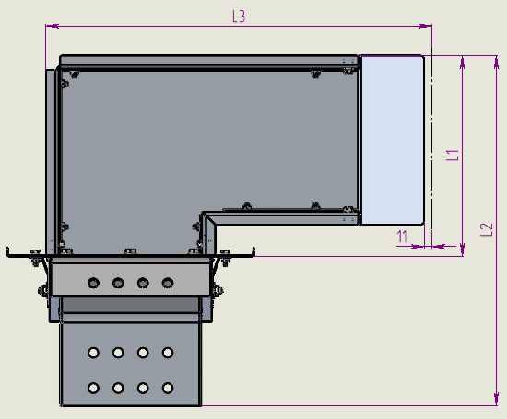
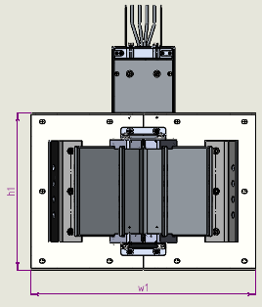
Номинальный ток | 4р |  |  |  |  |  |  |  |  |  |  |  | 5р
 | алюминий |  |  |  |  |  | медь |  |  |  |  |  | алюминий |  |  |  |  |  | медь
 | L1, мм | L2, мм | L3, мм | h1, мм | w1, мм | Масса, кг/м | L1, мм | L2, мм | L3, мм | h1, мм | w1, мм | Масса, кг/м | L1, мм | L2, мм | L3, мм | h1, мм | w1, мм | Масса, кг/м | L1, мм | L2, мм | L3, мм | h1, мм | w1, мм | Масса, кг/м
160 | 190 | 400 | 300 | 250 | 500 |  | 190 | 400 | 300 | 250 | 500 |  | 190 | 400 | 300 | 250 | 500 |  | 190 | 400 | 300 | 250 | 500
250 | 190 | 400 | 300 | 250 | 500 |  | 190 | 400 | 300 | 250 | 500 |  | 190 | 400 | 300 | 250 | 500 |  | 190 | 400 | 300 | 250 | 500
315 | 190 | 400 | 300 | 250 | 500 |  | 190 | 400 | 300 | 250 | 500 |  | 190 | 400 | 300 | 250 | 500 |  | 190 | 400 | 300 | 250 | 500
400 | 190 | 400 | 300 | 250 | 500 |  | 190 | 400 | 300 | 250 | 500 |  | 190 | 400 | 300 | 250 | 500 |  | 190 | 400 | 300 | 250 | 500
500 | 200 | 410 | 300 | 260 | 500 |  | 190 | 400 | 300 | 250 | 500 |  | 200 | 410 | 300 | 260 | 500 |  | 190 | 400 | 300 | 250 | 500
630 | 210 | 420 | 300 | 270 | 500 |  | 200 | 410 | 300 | 260 | 500 |  | 210 | 420 | 300 | 270 | 500 |  | 200 | 410 | 300 | 260 | 500
800 | 225 | 435 | 300 | 285 | 500 |  | 220 | 430 | 300 | 280 | 500 |  | 225 | 435 | 300 | 285 | 500 |  | 220 | 430 | 300 | 280 | 500
1000 | 260 | 470 | 450 | 325 | 500 |  | 225 | 435 | 300 | 285 | 500 |  | 260 | 470 | 450 | 325 | 500 |  | 225 | 435 | 300 | 285 | 500
1250 | 290 | 500 | 450 | 360 | 500 |  | 240 | 450 | 450 | 300 | 500 |  | 290 | 500 | 450 | 360 | 500 |  | 240 | 450 | 450 | 300 | 500
1600 | 320 | 530 | 450 | 390 | 500 |  | 260 | 470 | 450 | 325 | 500 |  | 320 | 530 | 450 | 390 | 500 |  | 260 | 470 | 450 | 325 | 500
2000 | 360 | 570 | 450 | 430 | 500 |  | 320 | 530 | 450 | 390 | 500 |  | 360 | 570 | 450 | 430 | 500 |  | 320 | 530 | 450 | 390 | 500
2500 | 470 | 680 | 600 | 540 | 500 |  | 360 | 570 | 450 | 430 | 500 |  | 470 | 680 | 600 | 540 | 500 |  | 360 | 570 | 450 | 430 | 500
3200 | 530 | 740 | 650 | 600 | 500 |  | 470 | 680 | 600 | 540 | 500 |  | 530 | 740 | 650 | 600 | 500 |  | 470 | 680 | 600 | 540 | 500
4000 | 610 | 820 | 750 | 680 | 500 |  | 530 | 740 | 650 | 600 | 500 |  | 610 | 820 | 750 | 680 | 500 |  | 530 | 740 | 650 | 600 | 500
5000 | 825 | 1035 | 950 | 900 | 500 |  | 610 | 820 | 750 | 680 | 500 |  | 825 | 1035 | 950 | 900 | 500 |  | 610 | 820 | 750 | 680 | 500
6300 | 945 | 1155 | 1100 | 1020 | 500 |  | 855 | 1065 | 950 | 929 | 500 |  | 945 | 1155 | 1100 | 1020 | 500 |  | 855 | 1065 | 950 | 929 | 500

 |  |  | Секция ATCD
 |  |  | Рекомендуемая кратность шага
 |  |  | Шаг L1 = |  |  | 50 мм.
 |  |  | Шаг L2 = |  |  | 50 мм.
 |  |  | Шаг L3 = |  |  | 50 мм.
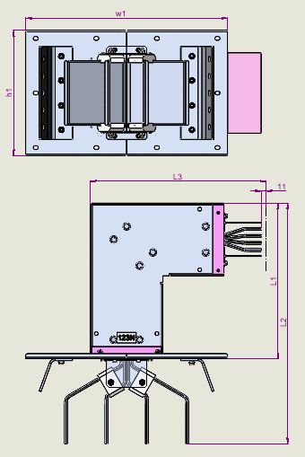
Номинальный ток | 4р |  |  |  |  |  |  |  |  |  |  |  | 5р
 | алюминий |  |  |  |  |  | медь |  |  |  |  |  | алюминий |  |  |  |  |  | медь
 | L1, мм | L2, мм | L3, мм | h1, мм | w1, мм | Масса, кг/м | L1, мм | L2, мм | L3, мм | h1, мм | w1, мм | Масса, кг/м | L1, мм | L2, мм | L3, мм | h1, мм | w1, мм | Масса, кг/м | L1, мм | L2, мм | L3, мм | h1, мм | w1, мм | Масса, кг/м
160 | 260 | 470 | 435 | 250 | 500 |  | 260 | 470 | 435 | 250 | 500 |  | 260 | 470 | 435 | 250 | 500 |  | 260 | 470 | 435 | 250 | 500
250 | 260 | 470 | 435 | 250 | 500 |  | 260 | 470 | 435 | 250 | 500 |  | 260 | 470 | 435 | 250 | 500 |  | 260 | 470 | 435 | 250 | 500
315 | 260 | 470 | 435 | 250 | 500 |  | 260 | 470 | 435 | 250 | 500 |  | 260 | 470 | 435 | 250 | 500 |  | 260 | 470 | 435 | 250 | 500
400 | 260 | 470 | 435 | 250 | 500 |  | 260 | 470 | 435 | 250 | 500 |  | 260 | 470 | 435 | 250 | 500 |  | 260 | 470 | 435 | 250 | 500
500 | 260 | 470 | 435 | 260 | 500 |  | 260 | 470 | 435 | 250 | 500 |  | 260 | 470 | 435 | 260 | 500 |  | 260 | 470 | 435 | 250 | 500
630 | 260 | 470 | 435 | 270 | 500 |  | 260 | 470 | 435 | 260 | 500 |  | 260 | 470 | 435 | 270 | 500 |  | 260 | 470 | 435 | 260 | 500
800 | 260 | 470 | 435 | 285 | 500 |  | 260 | 470 | 435 | 280 | 500 |  | 260 | 470 | 435 | 285 | 500 |  | 260 | 470 | 435 | 280 | 500
1000 | 260 | 470 | 435 | 325 | 500 |  | 260 | 470 | 435 | 285 | 500 |  | 260 | 470 | 435 | 325 | 500 |  | 260 | 470 | 435 | 285 | 500
1250 | 260 | 470 | 435 | 360 | 500 |  | 260 | 470 | 435 | 300 | 500 |  | 260 | 470 | 435 | 360 | 500 |  | 260 | 470 | 435 | 300 | 500
1600 | 260 | 470 | 435 | 390 | 500 |  | 260 | 470 | 435 | 325 | 500 |  | 260 | 470 | 435 | 390 | 500 |  | 260 | 470 | 435 | 325 | 500
2000 | 260 | 470 | 435 | 430 | 500 |  | 260 | 470 | 435 | 390 | 500 |  | 260 | 470 | 435 | 430 | 500 |  | 260 | 470 | 435 | 390 | 500
2500 | 260 | 470 | 435 | 540 | 500 |  | 260 | 470 | 435 | 430 | 500 |  | 260 | 470 | 435 | 540 | 500 |  | 260 | 470 | 435 | 430 | 500
3200 | 260 | 470 | 435 | 600 | 500 |  | 260 | 470 | 435 | 540 | 500 |  | 260 | 470 | 435 | 600 | 500 |  | 260 | 470 | 435 | 540 | 500
4000 | 260 | 470 | 435 | 680 | 500 |  | 260 | 470 | 435 | 600 | 500 |  | 260 | 470 | 435 | 680 | 500 |  | 260 | 470 | 435 | 600 | 500
5000 | 260 | 470 | 435 | 900 | 500 |  | 260 | 470 | 435 | 680 | 500 |  | 260 | 470 | 435 | 900 | 500 |  | 260 | 470 | 435 | 680 | 500
6300 | 260 | 470 | 435 | 1020 | 500 |  | 260 | 470 | 435 | 929 | 500 |  | 260 | 470 | 435 | 1020 | 500 |  | 260 | 470 | 435 | 929 | 500

